１
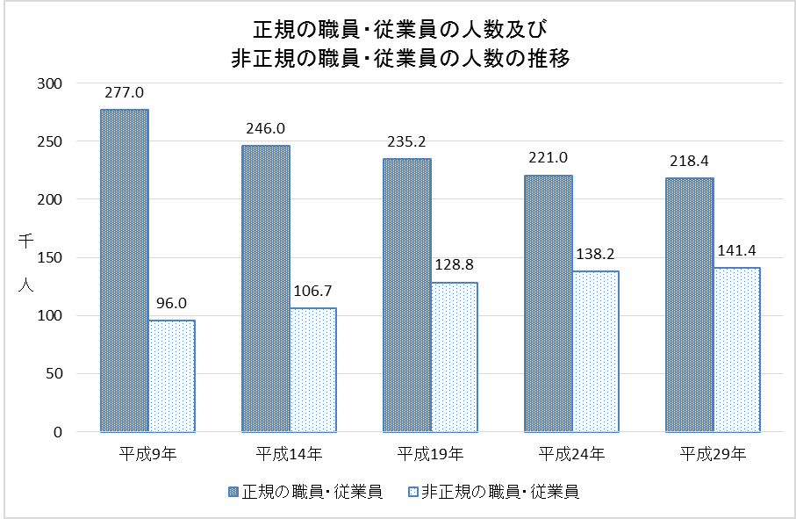
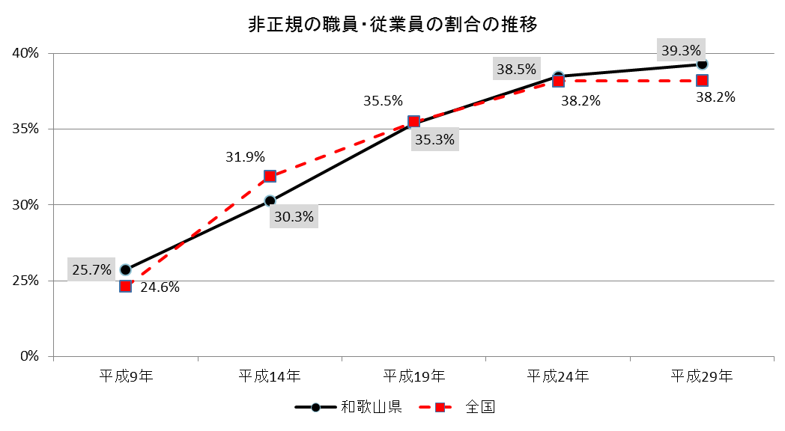


No.386
 | 統計ニュース
平成31年（2019）
1月号
誰のため？ あなたのための 人権です
 |  | 和歌山県の推計人口（平成30年12月1日現在）
 |  | 総 数 932,687人 （男438,663人、女494,024人）
 |  | 世帯数 393,538世帯

 | 発行 和歌山県企画部調査統計課 和歌山市小松原通1-1 TEL 073-441-2385(直通) FAX 073-441-2386

和歌山県の就業状況について
 | ～平成２９年就業構造基本調査結果より～

 | 就業構造基本調査は、国民の就業及び不就業の状態を調査し、全国及び地域別の就業構造に関する基礎資料を得ることを目的に、昭和３１年から昭和５７年まではおおむね３年ごと、昭和５７年以降は５年ごとに実施しており今回は１７回目にあたります。 平成２９年就業構造基本調査は、全国の約５２万世帯（１５歳以上の世帯員約１０８万人）を対象に平成２９年１０月１日現在で実施しました。 なお、県内では、約９千５百世帯（１５歳以上の世帯員約２万人）が対象となりました。

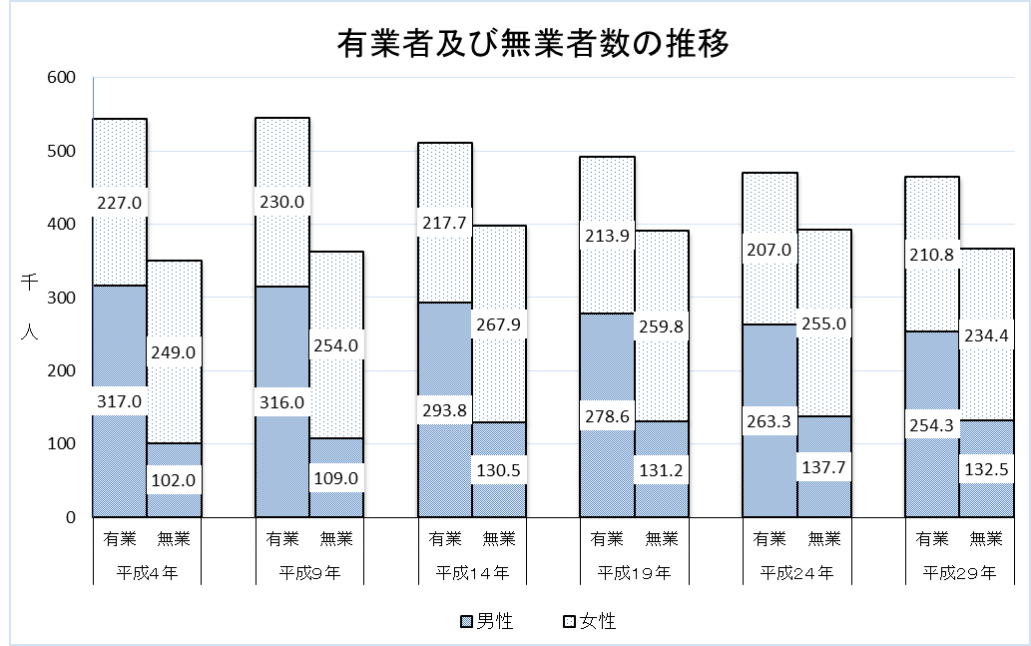
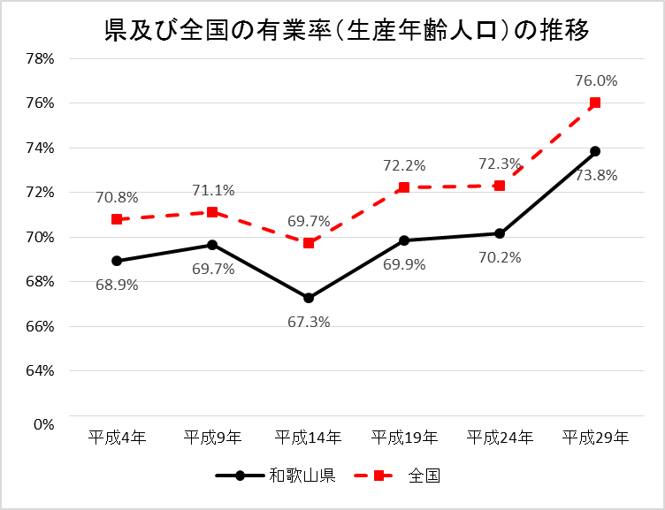
 | ＜１５歳以上の就業状況＞
 | 和歌山県の有業者は４６５,１００人で、平成２４年と比べると、５,２００人(１.１％）の減少となっています。有業者を男女別にみると、男性が９,０００人減少しているのに対し、女性は３,８００人増加しています。 有業率（生産年齢人口）は、７３.８％（全国７６.０％）で全国４２位となっています。 有業者数は、平成９年をピークに減少が続いています。 有業率（生産年齢人口）は、平成１４年を底に増加が続いています。

 | 注１）「有業者」とは，ふだん収入を得ることを目的として仕事をしており、調査日(平成29年10月1日)以降もしていくことになっている者及び仕事は持っているが現在は休んでいる者をいう。
 | 注２）「生産年齢人口」とは、15～64歳の人口
 | 注３）有業率（生産年齢人口） ＝ 15～64歳の有業者数 ÷ 15～64歳の人口 × 100

 | ＜非正規の職員・従業員について＞
 | 和歌山県の「非正規の職員・従業員」は、１４１,４００人（全国２１,３２５,７００人）で、前回より、３,２００人の増加（全国８９８,６００人の増加）となりました。 「会社などの役員を除く雇用者」に占める「非正規の職員・従業員」の割合は、３９.３％（全国３８.２％）で、１５位でした。 和歌山県の「非正規の職員・従業員」の割合の推移をみると、平成９年の２５.７％から平成２９年の３９.３％まで上昇を続けています。 全国についても平成９年の２４.６％から平成２９年の３８.２％まで和歌山県と同様に上昇を続けています。 なお、和歌山県と全国の比較では、今回及び前回と２回続けて和歌山県の割合が全国を上回っています。

２
＜育児をしている女性の就業状況＞
育児をしている女性の有業率についてみると、和歌山県は６５.２％（全国６４.２％）で全国３２位です。 前回調査との比較では、有業率は１３.１％上昇（全国では、１１.９％上昇）しています。 年齢階層別に県の有業率をみると前回調査からほとんどの年齢階層で上昇しています。 年齢階層別の有業率を全国と比較してみると特に４０歳代で全国より高く、２５歳以下と５０歳以上で低くなっています。
育児をしている女性の有業率

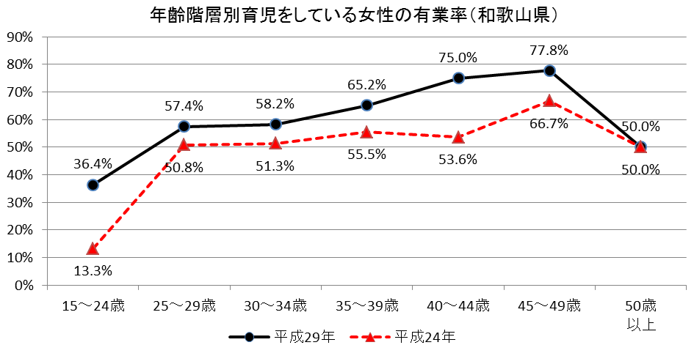
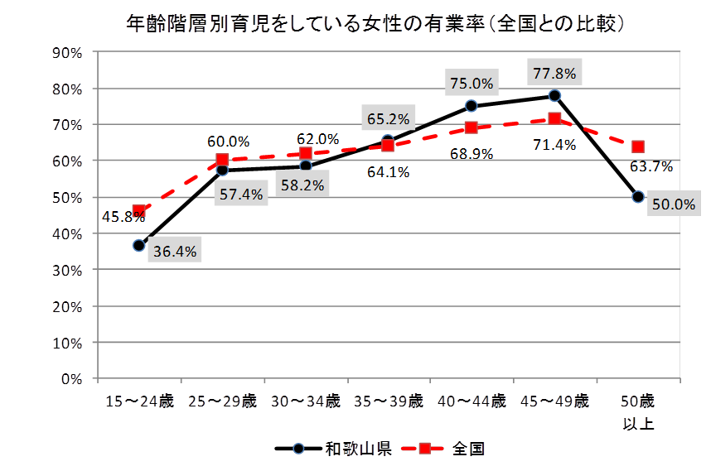

注４）「育児をしている」とは、小学校入学前の未就学児を対象とした育児（乳幼児の世話や見守りなど）をいい、孫やおい・めい、弟妹の世話などは含まない。

＜介護をしている者の就業状況＞
和歌山県で、介護を行っている者は、５２,８００人（全国６,２７６,３００人）で、前回調査から７００人増加（全国７０２,５００人増加）しています。 介護をしている者の有業率についてみると、和歌山県は５２.１％（全国５５.２％）で全国４１位でした。 前回調査との比較では、有業率は１.０％上昇（全国では、３.０％上昇）しています。 和歌山県の年齢階層別介護をしている者の有業率を見ると、男性は、３０歳未満及び４０～４４歳の階層で大きく上昇していますが、４５～４９歳及び５０～５４歳の階級で大きく低下しています。 女性は、５０～５４歳の階層以外は、上昇しています。
介護をしている者の人数及び有業率

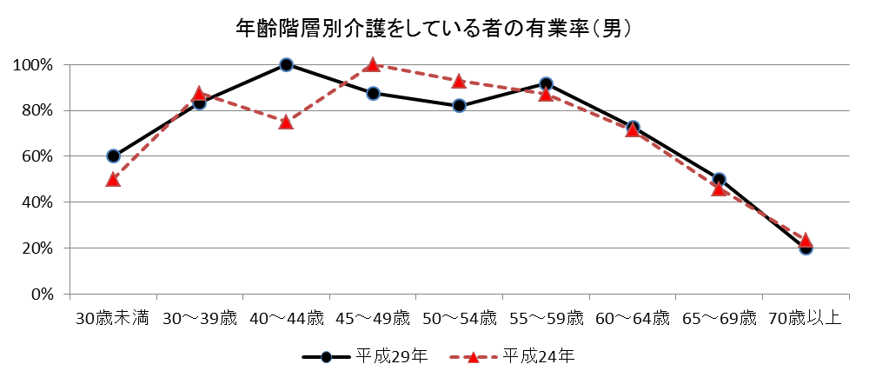
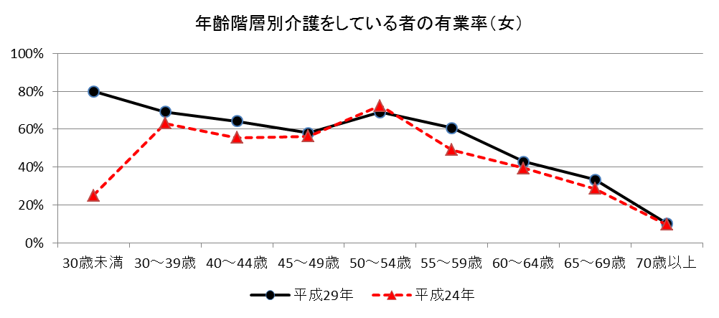

その他、平成２９年就業構造基本調査結果の和歌山県の概要については、県調査統計課ホームページ「和歌山県情報館」（https://www.pref.wakayama.lg.jp/prefg/020300/wtoukei.html）からご覧いただけます。 また、全国結果及び各種統計表につきましては、総務省統計局ホームページ（http://www.stat.go.jp/）をご覧ください。

３
指 標 の 動 向
 | １ 鉱工業生産指数

年.月 | 和歌山県 製造工業 |  |  |  |  |  |  |  |  | 全 国 製造工業 | 近 畿 製造工業
 |  |  | 鉄 鋼 |  | 金属製品 | 機 械 | 化 学 | 石油･石炭 | ﾌﾟﾗｽﾁｯｸ製品

 | 平成22(2010)年=100 |  |  |  |  | （原 指 数） |  |  |  | （原 指 数）
平成23(2011) |  | 106.5 |  | 104.2 | 91.3 | 117.6 | 104.2 | 90.8 | 101.3 | - | -
24(2012) |  | 100.2 |  | 100.3 | 81.6 | 104.4 | 101.9 | 90.8 | 103.0 | - | -
25(2013) |  | 99.8 |  | 101.0 | 51.3 | 102.7 | 110.4 | 87.3 | 103.7 | 99.2 | 98.6
26(2014) |  | 103.5 |  | 93.1 | 60.6 | 117.5 | 109.8 | 87.9 | 102.2 | 101.1 | 101.2
27(2015) |  | 98.6 |  | 71.0 | 60.4 | 116.6 | 110.9 | 81.8 | 105.2 | 100.0 | 100.0
28(2016) |  | 105.8 |  | 72.9 | 53.5 | 130.1 | 116.6 | 91.5 | 122.0 | 100.0 | 100.8
29(2017) |  | 107.1 |  | 76.5 | 67.7 | 131.0 | 114.7 | 84.8 | 120.3 | 103.1 | 103.3

 | (季節調整済指数) |  |  |  |  |  |  |  |  | (季節調整済指数)

2017. 10 |  | 105.6 |  | 78.6 | 25.8 | 136.4 | 123.8 | 84.5 | 124.7 | 103.3 | 103.5
11 |  | 108.9 |  | 76.5 | 48.1 | 139.4 | 114.1 | 90.1 | 126.3 | 104.2 | 104.0
12 |  | 109.1 |  | 78.7 | 45.8 | 143.7 | 108.9 | 70.3 | 124.9 | 105.8 | 103.8
2018. 1 |  | 117.4 |  | 77.7 | 46.1 | 176.7 | 105.1 | 80.7 | 116.5 | 100.8 | 101.8
2 |  | 100.3 |  | 78.9 | 29.5 | 124.5 | 103.9 | 75.9 | 117.3 | 103.5 | 104.5
3 |  | 104.3 |  | 82.1 | 23.3 | 122.9 | 112.9 | 78.5 | 120.0 | 105.7 | 106.6
4 |  | 109.6 |  | 80.9 | 53.6 | 134.9 | 116.2 | 88.6 | 117.9 | 105.4 | 105.0
5 |  | 109.7 |  | 81.6 | 47.4 | 137.8 | 118.3 | 79.3 | 114.8 | 104.8 | 105.4
6 |  | 105.7 |  | 81.4 | 74.0 | 130.5 | 112.2 | 71.8 | 118.6 | 103.4 | 102.1
7 |  | p105.9 |  | 73.1 | 51.2 | 133.0 | 117.3 | 75.5 | 120.3 | 102.9 | 101.9
8 |  | p107.3 |  | 81.6 | 39.4 | 134.4 | 106.8 | 86.1 | 121.1 | 103.3 | 103.8
9 |  | p99.9 |  | 67.6 | 105.7 | 109.8 | 109.2 | 86.7 | 120.2 | 102.9 | 102.5
10 |  | p113.6 |  | 78.3 | 132.7 | 134.8 | 117.1 | 66.5 | 124.7 | 105.9 | 105.9

注1) | 「p」は速報値です。
注2) | 全国・近畿の数値については、平成27年基準に移行されておりますので、数値の比較を行うなど、利用の際はご注意ください。

 | ２ 景気動向指数

景気動向指数（CI：一致指数）
 | 和歌山県（CI） | 全国（CI）
20.1 | 118.1 | 117.2
 | 124.3 | 117.6
 | 119.3 | 116.5
 | 120.4 | 115.5
 | 122.8 | 115.5
６ | 113.7 | 112.7
 | 118.4 | 111.9
 | 114.9 | 108.1
 | 114.0 | 107.1
 | 105.4 | 103.8
 | 105.0 | 97.8
 | 99.8 | 91.9
21.1 | 92.5 | 84.8
 | 88.7 | 78.8
 | 82.7 | 77.9
 | 82.4 | 79.1
 | 79.7 | 81.2
6 | 86.0 | 82.4
 | 84.5 | 83.3
 | 80.8 | 85.1
 | 84.2 | 87.5
 | 87.5 | 89.8
 | 88.1 | 91.6
 | 88.8 | 93.5
22.1 | 92.2 | 96.2
 | 94.2 | 97.4
 | 98.4 | 98.5
 | 94.5 | 99.8
 | 100.5 | 99.1
6 | 96.0 | 99.6
 | 97.8 | 100.3
 | 106.6 | 101.0
 | 107.1 | 101.3
 | 104.9 | 100.8
 | 104.7 | 103.1
 | 103.1 | 102.9
23.1 | 111.2 | 103.1
 | 110.9 | 104.5
 | 114.7 | 97.4
 | 110.0 | 95.7
 | 111.1 | 97.9
６ | 111.8 | 100.4
 | 110.2 | 102.0
 | 108.9 | 103.2
 | 105.0 | 103.9
 | 104.2 | 105.9
 | 100.7 | 104.2
 | 101.5 | 106.6
24.1 | 101.0 | 107.0
 | 104.9 | 108.0
...
年.月 | 景気動向指数 |  | 景気先行指数
 | CI | DI | CLI
 | 平成22(2010)年=100
平成22(2010) | 100.0 | 64.3
23(2011) | 108.3 | 52.4
24(2012) | 101.0 | 50.0 | 100.5
25(2013) | 101.4 | 61.9 | 100.8
26(2014) | 96.8 | 41.7 | 100.1
27(2015) | 85.2 | 46.4 | 99.2
28(2016) | 85.4 | 55.9 | 99.8
29(2017) | 82.3 | 57.1 | 100.4

＜参考＞景気先行指数（CLI） ※下注参照
 | 全国（CLI） | 和歌山県（CLI）
20.1 | 100.6 | 103.6
 | 100.7 | 103.5
 | 100.8 | 103.3
 | 100.8 | 103.1
 | 100.7 | 102.9
６ | 100.5 | 102.7
 | 100.2 | 102.3
 | 99.8 | 101.9
 | 99.3 | 101.3
 | 98.7 | 100.6
 | 98.1 | 99.8
 | 97.5 | 99.0
21.1 | 97.0 | 98.3
 | 96.7 | 97.7
 | 96.6 | 97.3
 | 96.7 | 97.1
 | 97.0 | 97.0
6 | 97.3 | 97.0
 | 97.7 | 97.1
 | 98.0 | 97.3
 | 98.4 | 97.4
 | 98.7 | 97.6
 | 99.0 | 97.7
 | 99.3 | 97.8
22.1 | 99.5 | 98.0
 | 99.7 | 98.1
 | 99.9 | 98.2
 | 100.0 | 98.3
 | 100.0 | 98.5
6 | 100.0 | 98.7
 | 100.0 | 99.0
 | 100.0 | 99.3
 | 100.0 | 99.6
 | 100.1 | 99.9
 | 100.1 | 100.3
 | 100.2 | 100.7
23.1 | 100.2 | 101.1
 | 100.2 | 101.3
 | 100.2 | 101.4
 | 100.2 | 101.3
 | 100.1 | 101.1
６ | 100.1 | 100.9
 | 100.0 | 100.7
 | 100.0 | 100.5
 | 99.9 | 100.3
 | 99.9 | 100.2
 | 99.9 | 100.2
 | 99.9 | 100.2
24.1 | 100.0 | 100.2
 | 100.0 | 100.3
...
2017. 9 | 79.7 | 28.6 | 100.5
10 | 81.3 | 71.4 | 100.5
11 | 85.1 | 71.4 | 100.5
12 | 84.4 | 85.7 | 100.4
2018. 1 | 89.8 | 71.4 | 100.3
2 | 84.0 | 42.9 | 100.2
3 | 84.4 | 57.1 | 100.2
4 | 93.3 | 42.9 | 100.1
5 | 93.7 | 71.4 | 100.0
6 | 87.7 | 57.1 | 99.9
7 | 87.8 | 28.6 | 99.8
8 | 92.1 | 57.1 | 99.6
9 | 86.6 | 42.9 | 99.3

注) | CI：各指標の前月比での変化率を１つの指標に合成したもの。景気の変動の相対的な大きさやテンポを示します。
 | DI：景気に敏感な経済指標を３ヶ月前と比較し、５０％を基準に景気判断する方法。景気の方向性を示します。
 | CLI：地域の景気動向を的確・早期に把握するために作成されたＯＥＣＤ基準の景気先行指数です。(資料出所 関西学院大学産業研究所)

 | ３ 物価指数，家計消費支出

年.月 | 消費者物価指数 総合 |  |  |  | 消費者物価指数 |  | 企業向け サービス 価格指数 | 国内企業 物価指数 注3） | 家計消費支出（月平均）
 |  |  |  |  | 生鮮食品を除く総合 |  |  |  | (農林漁家世帯を含む)
 | 和歌山市 |  | 全 国 |  | 和歌山市 | 全 国 |  |  | 和歌山市 |  | 全 国
 |  |  |  |  |  |  |  |  | 二人以上の 世帯 | 勤労者世帯 注1） | 勤労者世帯
 | (2015年=100) |  |  |  |  |  | (2010年=100) | (2015年=100) | 千円 | 千円 | 千円
平成22(2010) |  | 96.8 |  | 96.5 | 96.9 | 96.9 | 100.0 | 97.4 | 235.1 | 267.3 | 318.3
23(2011) |  | 96.4 |  | 96.3 | 96.6 | 96.6 | 99.3 | 98.8 | 252.8 | 299.9 | 308.8
24(2012) |  | 96.3 |  | 96.2 | 96.5 | 96.6 | 99.0 | 98.0 | 244.9 | 283.0 | 313.9
25(2013) |  | 96.8 |  | 96.6 | 97.0 | 96.9 | 99.0 | 99.2 | 258.5 | 278.5 | 319.2
26(2014) |  | 99.5 |  | 99.2 | 99.6 | 99.5 | 101.6 | 102.4 | 265.0 | 319.2 | 318.8
27(2015) |  | 100.0 |  | 100.0 | 100.0 | 100.0 | 102.7 | 100.0 | 278.5 | 327.1 | 315.4
28(2016) |  | 100.1 |  | 99.9 | 100.0 | 99.7 | 103.0 | 96.5 | 247.2 | 274.4 | 309.6
29(2017) |  | 100.7 |  | 100.4 | 100.3 | 100.2 | 103.8 | 98.7 | 238.9 | 275.0 | 313.1

2017. 10 |  | 100.7 |  | 100.6 | 100.3 | 100.6 | 104.0 | 99.4 | 245.2 | 279.1 | 313.7
11 |  | 101.1 |  | 100.9 | 100.6 | 100.7 | 104.1 | 99.8 | 219.3 | 227.1 | 301.2
12 |  | 101.4 |  | 101.2 | 100.8 | 100.7 | 104.3 | 100.0 | 278.1 | 279.1 | 352.1
2018. 1 |  | 101.7 |  | 101.3 | 100.7 | 100.4 | 103.7 | 100.3 | 233.3 | 246.1 | 317.7
2 |  | 101.6 |  | 101.3 | 100.8 | 100.6 | 104.0 | 100.4 | 208.0 | 244.7 | 289.2
3 |  | 101.4 |  | 101.0 | 100.7 | 100.6 | 104.5 | 100.3 | 226.9 | 256.0 | 335.0
4 |  | 101.5 |  | 100.9 | 101.1 | 100.9 | 104.7 | 100.4 | 217.3 | 234.6 | 335.0
5 |  | 101.6 |  | 101.0 | 101.2 | 101.0 | 104.6 | 101.0 | 228.2 | 207.9 | 312.4
6 |  | 101.3 |  | 100.9 | 101.0 | 101.0 | 104.7 | 101.3 | 209.8 | 208.3 | 292.0
7 |  | 100.8 |  | 101.0 | 100.4 | 100.9 | 104.9 | 101.8 | 237.9 | 248.6 | 310.0
8 |  | 101.5 |  | 101.6 | 100.8 | 101.2 | 104.9 | 101.7 | 254.9 | 302.4 | 319.9
9 |  | 101.5 |  | 101.7 | 100.8 | 101.3 | 104.9 | 102.0 | 218.1 | 241.5 | 302.7
10 |  | 101.5 |  | 102.0 | 100.8 | 101.6 | p105.3 | 99.7 | 214.2 | 238.8 | 315.4

注1) | 勤労者世帯とは「二人以上の世帯のうち、勤労者世帯」を指します。
注2) | 「p」は速報値、「r」は訂正値です。
注3) | 国内企業物価指数を2015年基準に改定しています。

